SEMANA 9
SEMANA 9 |  | Patricio Espinoza A.

P1
a)
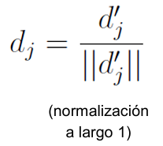
 | ID | Palabra | Documentos | IDF |  | N | 10000
 | 1 | artificial | 1 | 4
 | 2 | es | 1000 | 1
 | 3 | inteligencia | 10 | 3 |  | IDF = log(N/ni)
 | 4 | mi | 1000 | 1
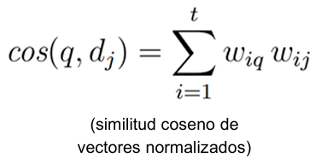
 | 5 | mucha | 1000 | 1
 | 6 | perro | 100 | 2
 | 7 | satélite | 10 | 3
 | 8 | Suchai | 10 | 3
 | 9 | tiene | 1000 | 1
 | 10 | un | 1000 | 1

b)

 | D1 = Suchai es un satélite artificial
 | ID | Palabra | Documentos | IDFi | freqij | TFij | Wij | Wij^2 | dj |  | Norma | 6
 | 1 | artificial | 1 | 4 | 1 | 1 | 4 | 16 | 0.67
 | 2 | es | 1000 | 1 | 1 | 1 | 1 | 1 | 0.17
 | 3 | inteligencia | 10 | 3 | 0 | 0 | 0 | 0 | 0.00
 | 4 | mi | 1000 | 1 | 0 | 0 | 0 | 0 | 0.00
 | 5 | mucha | 1000 | 1 | 0 | 0 | 0 | 0 | 0.00
 | 6 | perro | 100 | 2 | 0 | 0 | 0 | 0 | 0.00
 | 7 | satélite | 10 | 3 | 1 | 1 | 3 | 9 | 0.50
 | 8 | Suchai | 10 | 3 | 1 | 1 | 3 | 9 | 0.50
 | 9 | tiene | 1000 | 1 | 0 | 0 | 0 | 0 | 0.00
 | 10 | un | 1000 | 1 | 1 | 1 | 1 | 1 | 0.17

 | D2 = mi perro tiene mucha inteligencia
 | ID | Palabra | Documentos | IDF | freq | TF | W | W^2 | dj |  | Norma | 4
 | 1 | artificial | 1 | 4 | 0 | 0 | 0 | 0 | 0.00
 | 2 | es | 1000 | 1 | 0 | 0 | 0 | 0 | 0.00
 | 3 | inteligencia | 10 | 3 | 1 | 1 | 3 | 9 | 0.75
 | 4 | mi | 1000 | 1 | 1 | 1 | 1 | 1 | 0.25
 | 5 | mucha | 1000 | 1 | 1 | 1 | 1 | 1 | 0.25
 | 6 | perro | 100 | 2 | 1 | 1 | 2 | 4 | 0.50
 | 7 | satélite | 10 | 3 | 0 | 0 | 0 | 0 | 0.00
 | 8 | Suchai | 10 | 3 | 0 | 0 | 0 | 0 | 0.00
 | 9 | tiene | 1000 | 1 | 1 | 1 | 1 | 1 | 0.25
 | 10 | un | 1000 | 1 | 0 | 0 | 0 | 0 | 0.00

 | Q = inteligencia artificial
 | ID | Palabra | Documentos | IDF | freq | TF | W | W^2 | dj |  | Norma | 5
 | 1 | artificial | 1 | 4 | 1 | 1 | 4 | 16 | 0.80
 | 2 | es | 1000 | 1 | 0 | 0 | 0 | 0 | 0.00
 | 3 | inteligencia | 10 | 3 | 1 | 1 | 3 | 9 | 0.60
 | 4 | mi | 1000 | 1 | 0 | 0 | 0 | 0 | 0.00
 | 5 | mucha | 1000 | 1 | 0 | 0 | 0 | 0 | 0.00
 | 6 | perro | 100 | 2 | 0 | 0 | 0 | 0 | 0.00
 | 7 | satélite | 10 | 3 | 0 | 0 | 0 | 0 | 0.00
 | 8 | Suchai | 10 | 3 | 0 | 0 | 0 | 0 | 0.00
 | 9 | tiene | 1000 | 1 | 0 | 0 | 0 | 0 | 0.00
 | 10 | un | 1000 | 1 | 0 | 0 | 0 | 0 | 0.00

c)
 | Similitud Q y D1 |  |  |  |  | Similitud Q y D1 |  |  |  | D1 = Suchai es un satélite artificial
 | dj Q | dj D1 | dj Q x dj D1 |  |  | dj Q | dj D2 | dj Q x dj D1 |  | D2 = mi perro tiene mucha inteligencia
 | 0.80 | 0.67 | 0.53 |  |  | 0.80 | 0.00 | 0.00 |  | Q = inteligencia artificial
 | 0.00 | 0.17 | 0.00 |  |  | 0.00 | 0.00 | 0.00
 | 0.60 | 0.00 | 0.00 |  |  | 0.60 | 0.75 | 0.45
 | 0.00 | 0.00 | 0.00 |  |  | 0.00 | 0.25 | 0.00
 | 0.00 | 0.00 | 0.00 |  |  | 0.00 | 0.25 | 0.00
 | 0.00 | 0.00 | 0.00 |  |  | 0.00 | 0.50 | 0.00
 | 0.00 | 0.50 | 0.00 |  |  | 0.00 | 0.00 | 0.00
 | 0.00 | 0.50 | 0.00 |  |  | 0.00 | 0.00 | 0.00
 | 0.00 | 0.00 | 0.00 |  |  | 0.00 | 0.25 | 0.00
 | 0.00 | 0.17 | 0.00 |  |  | 0.00 | 0.00 | 0.00

 |  | Similitud Coseno | 0.53 |  |  | Similitud Coseno |  | 0.45

 |  | El documento más similar a Q es el D1 ya que coinciden en la palabra artificial (la que se encontraba en un solo documento)
 |  | El documento D2 obtuvo una similitud coseno menor debido a la coincidencia de la palabra inteligencia, la cual se encontraba
 |  | en 10 documentos

d)

 | Distancia Euclidiana entre Q y D1 |  |  | 0.96609178308
 | Distancia Euclidiana entre Q y D2 |  |  | 1.0488088482

 | El documento más cercano a Q es D1 puesto que tiene una distancia euclidiana menor con respecto a la de D2.

SEMANA 11
SEMANA 11

P1 |  |  | Inicial |  |  | Insertar 35 |  | Insertar 55

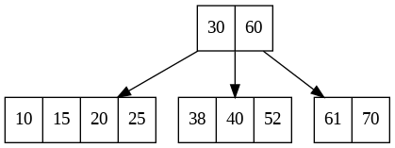
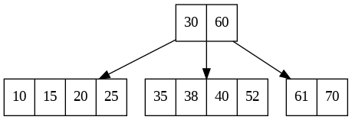
a)

 |  |  |  | Insertar 45 |  |  | Insertar 17 |  | Insertar 21
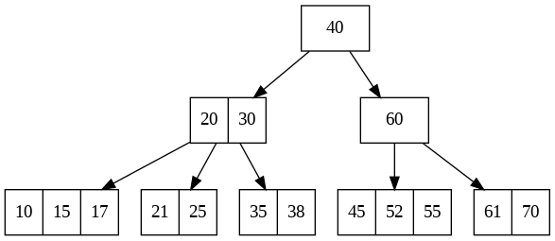

P2)

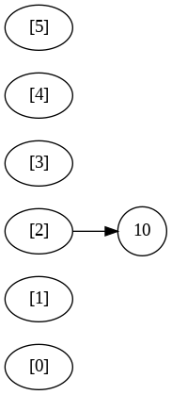
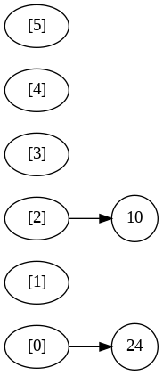
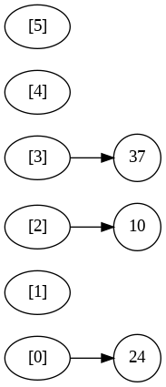
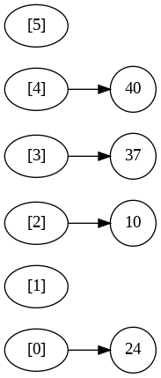
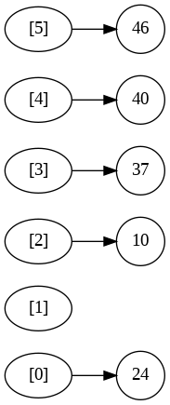
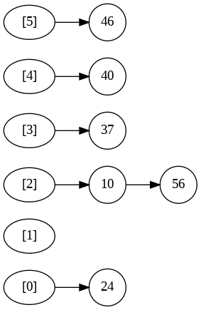
a)

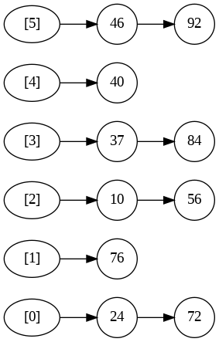
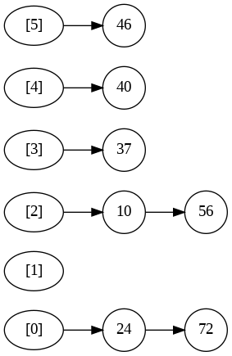
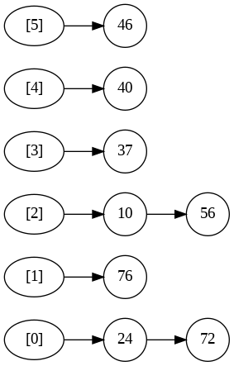
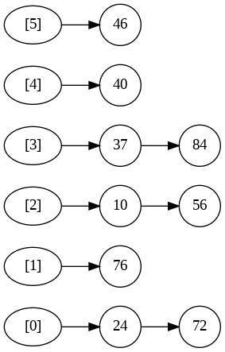

b)

 | Consulta | Consultado | h(x) | Cercano
 | A | 70 | 5 | 92 | El resultado más cercano para el valor consultado 70 es 92.
 | B | 75 | 0 | 72 | El resultado más cercano para el valor consultado 75 es 72.
 | C | 87 | 3 | 84 | El resultado más cercano para el valor consultado 87 es 84.

SEMANA 12
SEMANA 12

P1

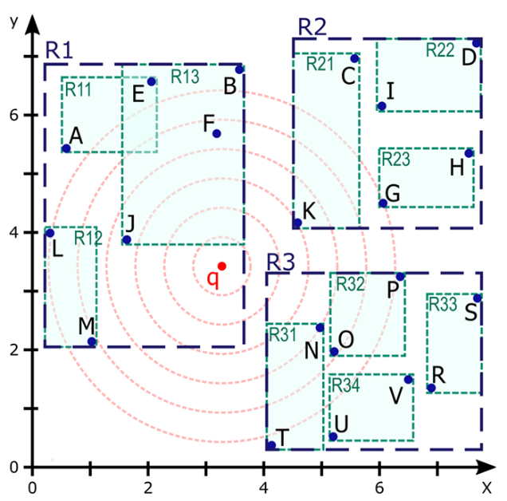
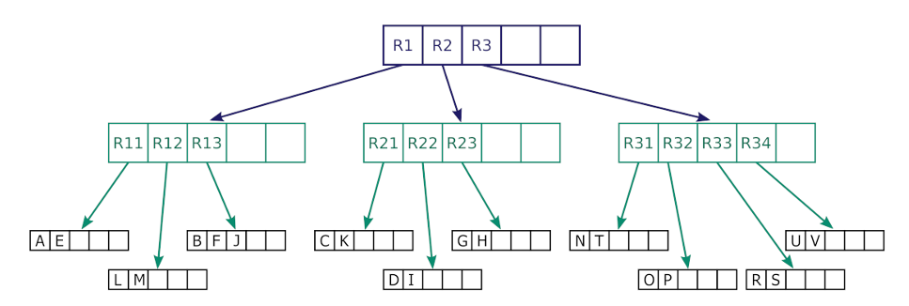

 |  |  |  |  |  |  | Ocupación mínima m=2 y ocupación máxima M=5
 |  | * Cuando una región se visita, esta sale del APL

a) | APL | Se visita | Se agrega | Vectores | Candidatos | N° MINDIST | Primero se determina el orden de búsqueda en las regiones en el Active Page List (mip-heap) mediante una prioridad basada en el MINDIST (distancia euclidiana)
 | R1, R3, R2 | R1 | R11, R12, R13 | - | - | 3 | R1 es la región más cercana, luego esta R3 y finalmente R2 como la más lejana.
 | R13, R3, R2, R12, R11 | R13 |  | B, F, J | B,F -> J, F | 6 | Luego se visita R1 y por tanto se agregarán R11, R12 y R13. Se calcula el MINDIST de estas 3 regiones
 | R3, R2, R12, R11 | R3 | R31, R32, R33, R34 | - | J, F | 1 | Se vuelve a ordenar el ALP según MINDIST para las regiones R3, R2, R11, R12 y R13
 | R31, R2, R32, R12, R11, R34, R33 | R31 |  | N, T | J, N | 2 | Se visita la región 13, en donde se encuentran los vectores B, F y J. Mediante 3 comparaciones de MINDIST, se obtiene que el vector J es el más cercano
 | R2, R32, R12, R11, R34, R33 | R2 | R21, R22, R23 | - | J, N | 3 | Se pasa a la siguiente región R3. Como el MINDIST de R3 es menor a MINDIST de q a J, no la descartamos y procedemos a visitarla
 | R21, R32, R12, R11, R34, R23,R33, R22 | R21 |  | C, K | J, K | 2 | Se agregan las zonas 31,32,33 y 34 ordenadas respecto a su MINDIST
 | R32, R12, R11, R34, R23, R33, R22 | Se descartan |  |  |  |  | Se visita la zona R31 con vectores N y T, se aplica MINDIST a ambos vectores. N es menor a F y se actualizan los 2 más cercanos. T es mayor y no es candidato
 |  |  |  |  |  |  | Se visita la zona R2, se calcula el MINDIST de las zonas R21, R22 y R23 para ordenarlas en el ALP
 |  |  |  |  |  |  | Se visita la zona R21 y se calculan las MINDIST de los vectores C y K. C está a una mayor distancia que los candidatos. K está más cerca que N, así que lo reemplaza.
 |  |  |  |  |  |  | Las zonas R32, R12, R11, R34, R23, R33, R22 están fuera del rango de MINDIST de los vectores J y K, así que quedan descartadas.

b) | En total para una búsqueda 2-nn por prioridad para el árbol propuesto se realizaron 17 MINDIST.
 | Para el algoritmo linear scan se realizarian 4 operaciones en donde se agranda el radio R de búsqueda, una vez en el 4to radio, se obtienen los vectores a J y K

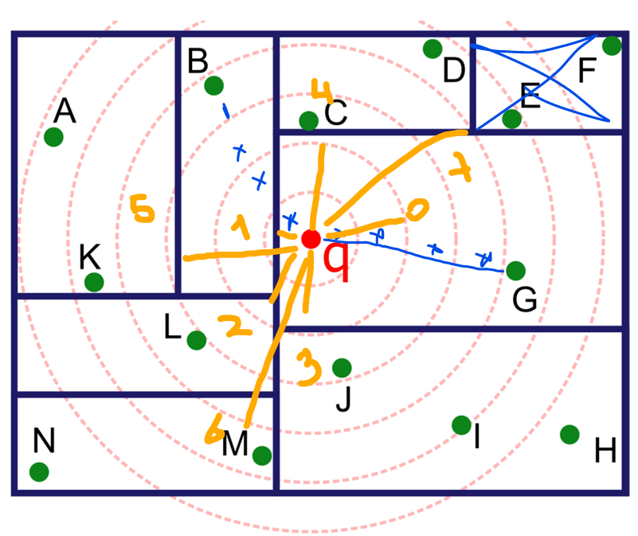
P2 |  |  |  |  |  |  |  | El orden para recorrer zonas esta dado por el ALP, determinado por la MINDIST entre q y cada zona
 | Se busca al vecino más cercano partiendo en la hoja que contiene a q (sirve para determinar MINDIST con distancia euclidiana)
 | En base al radio obtenido para el vector encontrado, se puede ir recorriendo el resto de zonas, en donde,
 | para aquellas más lejanas a la MINDIST obtenida, se descartarán.

 | ALP | R0, R1, R2, R3, R4, R5, R6, R7 |  |  | # Las regiones son los números en amarillo

 | Parametro de aproximacion c | Vector
 | c = 1 | G | Se visita la región en donde esta q puesta MINDIST = 0, el vector más cercano es G
 | c = 2 | B | La 2da región más cercana es donde se encuentra el vector B (más cercano que G)
 | c = 3 | J | En la 3ra región el vector J está más cercano
 | c = 4 | J | En la 3ra región el vector I está más lejos que J. Se mantiene J
 | c = 5 | J | En la 3ra región el vector H está más lejos que J. Se mantiene .
 | c = 6 | C | La 4ta región esta dentro de MINDIST(J), y MINDIST(C) < MINDIST(J).

